SEGUNDO SEMESTRE 2020
REPORTE SOLICITUDES DE ACCESO A LA INFORMACIÓN PÚBLICA |  |  |  |  |  |  |  | OCTUBRE | NOVIEMBRE | DICIEMBRE
UNIDAD COORDINADORA DE ATENCIÓN CIUDADANA DEL CONGRESO DE LA REPÚBLICA SEGUNDO SEMESTRE 2020 |  |  |  |  |  |  | 3805 | 316 | 287 | 146
 |  |  |  |  |  |  | 3805
Comparativo solicitudes de información pública atendidos desde la UAC y remitidas al interior del Congreso.

 | Solicitudes de acceso de información pública contestadas desde la UAC | Solicitudes de acceso de información pública remitidas al interior del Congreso
JULIO | 451 | 397
AGOSTO | 304 | 412
SEPTIEMBRE | 388 | 343
OCTUBRE | 341 | 260
NOVIEMBRE | 285 | 313
DICIEMBRE | 176 | 135
TOTAL SOLICITUDES | 1945 | 1860

Las solicitudes de información pública en el Congreso de la República en su mayoría obedecen al interés de los ciudadanos en conocer el estado de los proyectos de acto legislativo y de ley que se encuentran en curso. Recibidas en la Unidad Coordinadora de Atención Ciudadana del Congreso (UAC )3.805. Contestadas desde la UAC 1.945, remitidas al interior del Congreso 1.860.

 | REPORTE SOLICITUDES DE ACCESO A LA INFORMACIÓN PÚBLICA. SOLICITUDES DE ACCESO A LA INFORMACIÓN PÚBLICA CONTESTADAS DESDE LA UNIDAD DE ATENCIÓN CIUDADANA DEL CONGRESO -UAC

 | SOLICITUDES DE ACCESO A LA INFORMACIÓN PÚBLICA CONTESTADAS DESDE LA UNIDAD DE ATENCIÓN CIUDADANA DEL CONGRESO -UAC
 | No. SOLICITUD | No. RADICADO ENTRADA | FECHA RADICACIÓN | No. RADICADO RESPUESTA | FECHA RESPUESTA | TIEMPO DE RESPUESTA
 | 1 | 3708 | 2020-07-01 | UAC-CS-CV19-5823-2020 | 2020-07-01 | 0
 | 2 | 3709 | 2020-07-01 | UAC-CS-CV19-5824-2020 | 2020-07-01 | 0
 | 3 | 3710 | 2020-07-01 | UAC-CS-CV19-5825-2020 | 2020-07-01 | 0
 | 4 | 3711 | 2020-07-01 | UAC-CS-CV19-5826-2020 | 2020-07-01 | 0
 | 5 | 3712 | 2020-07-01 | UAC-CS-CV19-5827-2020 | 2020-07-01 | 0
 | 6 | 3713 | 2020-07-01 | UAC-CS-CV19-5828-2020 | 2020-07-01 | 0
 | 7 | 3714 | 2020-07-01 | UAC-CS-CV19-5829-2020 | 2020-07-01 | 0
 | 8 | 3720 | 2020-07-01 | UAC-CS-CV19-5839-2020 | 2020-07-01 | 0
 | 9 | 3722 | 2020-07-01 | N.A | N.A | 0
 | 10 | 3723 | 2020-07-01 | UAC-CS-CV19-5842-2020 | 2020-07-01 | 0
 | 11 | 3741 | 2020-07-01 | UAC-CS-CV19-5850-2020 | 2020-07-01 | 0
 | 12 | 3742 | 2020-07-02 | UAC-CS-CV19-5851-2020 | 2020-07-02 | 0
 | 13 | 3743 | 2020-07-02 | UAC-CS-CV19-5852-2020 | 2020-07-02 | 0
 | 14 | 3761 | 2020-07-01 | UAC-CS-CV19-5873-2020 | 2020-07-01 | 0
 | 15 | 3762 | 2020-07-01 | UAC-CS-CV19-5874-2020 | 2020-07-01 | 0
 | 16 | 3763 | 2020-07-01 | UAC-CS-CV19-5875-2020 | 2020-07-01 | 0
 | 17 | 3764 | 2020-07-01 | UAC-CS-CV19-5876-2020 | 2020-07-01 | 0
 | 18 | 3765 | 2020-07-01 | UAC-CS-CV19-5877-2020 | 2020-07-01 | 0
 | 19 | 3766 | 2020-07-01 | UAC-CS-CV19-5878-2020 | 2020-07-01 | 0
 | 20 | 3767 | 2020-07-01 | UAC-CS-CV19-5879-2020 | 2020-07-01 | 0
 | 21 | 3783 | 2020-07-01 | UAC-CS-CV19-5898-2020 | 2020-07-02 | 1
 | 22 | 3784 | 2020-07-02 | UAC-CS-CV19-5921-2020 | 2020-07-02 | 0
 | 23 | 3785 | 2020-07-02 | UAC-CS-CV19-5922-2020 | 2020-07-02 | 0
 | 24 | 3786 | 2020-07-02 | UAC-CS-CV19-5923-2020 | 2020-07-02 | 0
 | 25 | 3787 | 2020-07-02 | UAC-CS-CV19-5924-2020 | 2020-07-02 | 0
 | 26 | 3788 | 2020-07-02 | UAC-CS-CV19-5925-2020 | 2020-07-02 | 0
 | 27 | 3789 | 2020-07-03 | UAC-CS-CV19-5926-2020 | 2020-07-03 | 0
 | 28 | 3790 | 2020-07-03 | UAC-CS-CV19-5963-2020 | 2020-07-03 | 0
 | 29 | 3811 | 2020-07-02 | UAC-CS-CV19-5927-2020 | 2020-07-02 | 0
 | 30 | 3812 | 2020-07-02 | UAC-CS-CV19-5928-2020 | 2020-07-02 | 0
 | 31 | 3816 | 2020-07-02 | UAC-CS-CV19-5938-2020 | 2020-07-02 | 0
 | 32 | 3817 | 2020-07-02 | UAC-CS-CV19-5939-2020 | 2020-07-02 | 0
 | 33 | 3818 | 2020-07-02 | UAC-CS-CV19-5940-2020 | 2020-07-02 | 0
 | 34 | 3820 | 2020-07-02 | UAC-CS-CV19-5942-2020 | 2020-07-02 | 0
 | 35 | 3821 | 2020-07-02 | UAC-CS-CV19-5943-2020 | 2020-07-02 | 0
 | 36 | 3826 | 2020-07-02 | UAC-CS-CV19-5952-2020 | 2020-07-02 | 0
 | 37 | 3827 | 2020-07-02 | UAC-CS-CV19-5953-2020 | 2020-07-02 | 0
 | 38 | 3828 | 2020-07-02 | UAC-CS-CV19-5954-2020 | 2020-07-02 | 0
 | 39 | 3829 | 2020-07-02 | UAC-CS-CV19-5955-2020 | 2020-07-02 | 0
 | 40 | 3831 | 2020-07-03 | UAC-CS-CV19-5961-2020 | 2020-07-03 | 0
 | 41 | 3832 | 2020-07-03 | UAC-CS-CV19-5962-2020 | 2020-07-03 | 0
 | 42 | 3833 | 2020-07-03 | UAC.CS.CV19-5964-2020 | 2020-07-03 | 0
 | 43 | 3834 | 2020-07-03 | UAC-CS-CV19-5965-2020 | 2020-07-03 | 0
 | 44 | 3835 | 2020-07-03 | UAC-CS-CV19-5966-2020 | 2020-07-03 | 0
 | 45 | 3836 | 2020-07-03 | UAC-CS-CV19-5967-2020 | 2020-07-03 | 0
 | 46 | 3837 | 2020-07-03 | UAC-CS-CV19-5968-2020 | 2020-07-03 | 0
 | 47 | 3838 | 2020-07-03 | UAC-CS-CV19-5969-2020 | 2020-07-03 | 0
 | 48 | 3839 | 2020-07-03 | UAC-CS-CV19-5970-2021 | 2020-07-03 | 0
 | 49 | 3842 | 2020-07-02 | UAC-CS-CV19-5960-2020 | 2020-07-03 | 1
 | 50 | 3845 | 2020-07-02 | UAC-CS-C19-5975-2020 | 2020-07-03 | 1
 | 51 | 3849 | 2020-07-02 | UAC-CS-CV19-5982-2020 | 2020-07-03 | 1
 | 52 | 3850 | 2020-07-02 | UAC-CS-CV19-5983-2020 | 2020-07-03 | 1
 | 53 | 3858 | 2020-07-03 | UAC-CE-CV19-5796-2020 | 2020-07-03 | 0
 | 54 | 3862 | 2020-07-03 | UAC-CE-CV19-5988-2020 | 2020-07-03 | 0
 | 55 | 3863 | 2020-07-03 | UAC-CE-CV19-5989-2020 | 2020-07-03 | 0
 | 56 | 3864 | 2020-07-03 | UAC-CE-CV19-5990-2020 | 2020-07-03 | 0
 | 57 | 3867 | 2020-07-03 | UAC-CE-CV19-5995-2020 | 2020-07-03 | 0
 | 58 | 3868 | 2020-07-06 | UAC-CS-CV19-6018-2020 | 2020-07-06 | 0
 | 59 | 3869 | 2020-07-06 | UAC-CS-CV19-6019-2020 | 2020-07-06 | 0
 | 60 | 3870 | 2020-07-06 | UAC-CS-CV19-6020-2020 | 2020-07-06 | 0
 | 61 | 3871 | 2020-07-06 | UAC-CS-CV19-6021-2020 | 2020-07-06 | 0
 | 62 | 3872 | 2020-07-06 | UAC-CS-CV19-6022-2020 | 2020-07-06 | 0
 | 63 | 3879 | 2020-07-01 | UAC-CS-CV19-6104-2020 | 2020-07-06 | 3
 | 64 | 3881 | 2020-07-01 | UAC-CS-CV19-6107-2020 | 2020-07-06 | 3
 | 65 | 3888 | 2020-07-06 | UAC-CS-CV19-6039-2020 | 2020-07-06 | 0
 | 66 | 3890 | 2020-07-06 | UAC-CS-CV19-6044-2020 | 2020-07-06 | 0
 | 67 | 3892 | 2020-07-06 | UAC-CS-CV19-6060-2020 | 2020-07-06 | 0
 | 68 | 3894 | 2020-07-06 | UAC-CS-CV19-6063-2020 | 2020-07-06 | 0
 | 69 | 3905 | 2020-07-06 | UAC-CS-CV19-6053-2020 | 2020-07-06 | 0
 | 70 | 3906 | 2020-07-06 | UAC-CS-CV19-6054-2020 | 2020-07-06 | 0
 | 71 | 3907 | 2020-07-06 | UAC-CS-CV19-6055-2020 | 2020-07-06 | 0
 | 72 | 3908 | 2020-07-06 | UAC-CS-CV19-6056-2020 | 2020-07-06 | 0
 | 73 | 3909 | 2020-07-06 | UAC-CS-CV19-6057-2020 | 2020-07-06 | 0
 | 74 | 3910 | 2020-07-06 | UAC-CS-CV19-6058-2020 | 2020-07-06 | 0
 | 75 | 3911 | 2020-07-06 | UAC-CS-CV19-6071-2020 | 2020-07-06 | 0
 | 76 | 3912 | 2020-07-06 | UAC-CS-CV19-6072-2020 | 2020-07-06 | 0
 | 77 | 3913 | 2020-07-06 | UAC-CS-CV19-6073-2020 | 2020-07-06 | 0
 | 78 | 3914 | 2020-07-06 | UAC-CS-CV19-6074-2020 | 2020-07-06 | 0
 | 79 | 3915 | 2020-07-07 | UAC-CS-CV19-6975-2020 | 2020-07-07 | 0
 | 80 | 3916 | 2020-07-06 | UAC-CS-CV19-6076-2020 | 2020-07-06 | 0
 | 81 | 3919 | 2020-07-03 | UAC-CS-CV19-6000-2020 | 2020-07-06 | 1
 | 82 | 3928 | 2020-07-07 | UAC-CS-CV19-6096-2020 | 2020-07-07 | 0
 | 83 | 3929 | 2020-07-07 | UAC-CS-CV19-6097-2020 | 2020-07-07 | 0
 | 84 | 3930 | 2020-07-07 | UAC-CS-CV19-6098-2020 | 2020-07-07 | 0
 | 85 | 3931 | 2020-07-07 | UAC-CS-CV19-6099-2020 | 2020-07-07 | 0
 | 86 | 3932 | 2020-07-07 | UAC-CS-CV19-6100-2020 | 2020-07-07 | 0
 | 87 | 3933 | 2020-07-07 | UAC-CS-CV19-6101-2020 | 2020-07-07 | 0
 | 88 | 3934 | 2020-07-07 | UAC-CS-CV19-6102-2020 | 2020-07-07 | 0
...
 | SOLICITUDES DE ACCESO A LA INFORMACIÓN PÚBLICA CONTESTADAS DESDE LA UNIDAD DE ATENCIÓN CIUDADANA DEL CONGRESO -UAC
 | 1938 | 8465 | 2020-12-23 | UAC-CS-CV19-13261-2020 | 2020-12-26 | 0
 | 1939 | 8466 | 2020-12-23 | UAC-CS-CV19-13263-2020 | 2020-12-26 | 0
 | 1940 | 8467 | 2020-12-23 | UAC-CS-CV19-13267-2020 | 2020-12-26 | 0
 | 1941 | 8468 | 2020-12-23 | UAC-CS-CV19-13269-2020 | 2020-12-26 | 0
 | 1942 | 8469 | 2020-12-24 | UAC-CS-CV19-13271-2020 | 2020-12-26 | 0
 | 1943 | 8473 | 2020-12-26 | UAC-CS-CV19-13279-2020 | 2020-12-28 | 1
 | 1944 | 8474 | 2020-12-26 | UAC-CS-CV19-13281-2020 | 2020-12-28 | 1
 | 1945 | 8476 | 2020-12-26 | UAC-CS-CV19-13284-2020 | 2020-12-28 | 1
 | TOTAL PQRSD CONTESTADAS DESDE LA UAC |  |  |  | 1,945

 |  | 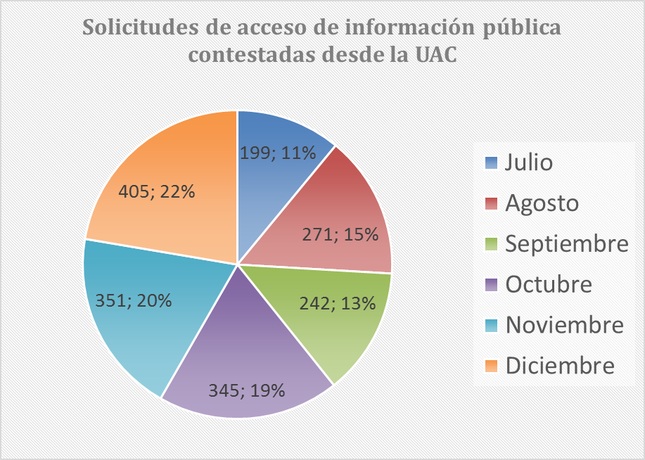

 | SOLICITUDES DE ACCESO A LA INFORMACIÓN PÚBLICA REMITIDAS A DEPENDENCIAS DE SENADO Y CÁMARA
 | No. SOLICITUD | No. RADICADO ENTRADA | FECHA RADICACIÓN | No. RADICADO INFORME AL PETICIONARIO DE LA REMISIÓN | FECHA INFORMACIÓN TRASLADO | TIEMPO DE REMISIÓN E INFORME AL PETICIONARIO DE LA REMISIÓN
 | 1 | 3721 | 2020-07-01 | N.A | N.A | 0
 | 2 | 3724 | 2020-07-01 | UAC-CS-CV19-5844-2020 | 2020-07-01 | 0
 | 3 | 3768 | 2020-07-02 | UAC-CS-CV19-5882-2020 | 2020-07-02 | 0
 | 4 | 3769 | 2020-07-02 | N.A | 2020-07-02 | 0
 | 5 | 3770 | 2020-07-02 | UAC-CS-CV19-5885-2020 | 2020-07-02 | 0
 | 6 | 3814 | 2020-07-02 | UAC-CS-CV19-5935-2020 | 2020-07-02 | 0
 | 7 | 3815 | 2020-07-02 | UAC-CS-CV19-5937-2020 | 2020-07-02 | 0
...
 | 1854 | 8480 | 2020-12-21 | UAC-CS-CV19-13296-2020 | 2020-12-28 | 3
 | 1855 | 8483 | 2020-12-21 | UAC-CS-CV19-13302-2020 | 2020-12-28 | 3
 | 1856 | 8487 | 2020-12-21 | UAC-CS-CV19-13309-2020 | 2020-12-28 | 3
 | 1857 | 8488 | 2020-12-21 | UAC-CS-CV19-13311-2020 | 2020-12-28 | 3
 | 1858 | 8489 | 2020-12-21 | UAC-CS-CV19-13313-2020 | 2020-12-28 | 3
 | 1859 | 8491 | 2020-12-21 | UAC-CS-CV19-13317-2020 | 2020-12-28 | 3
 | 1860 | 8492 | 2020-12-21 | UAC-CS-CV19-13319-2020 | 2020-12-28 | 3
 | TOTAL PQRSD REMITIDAS AL INTERIOR DEL CONGRESO |  |  |  |  | 1,860

Solicitudes de acceso de información pública remitidas al interior del Congreso
Julio | 397
Agosto | 412
Septiembre | 343
Octubre | 260
Noviembre | 313
Diciembre | 135

